Evolución CSIC
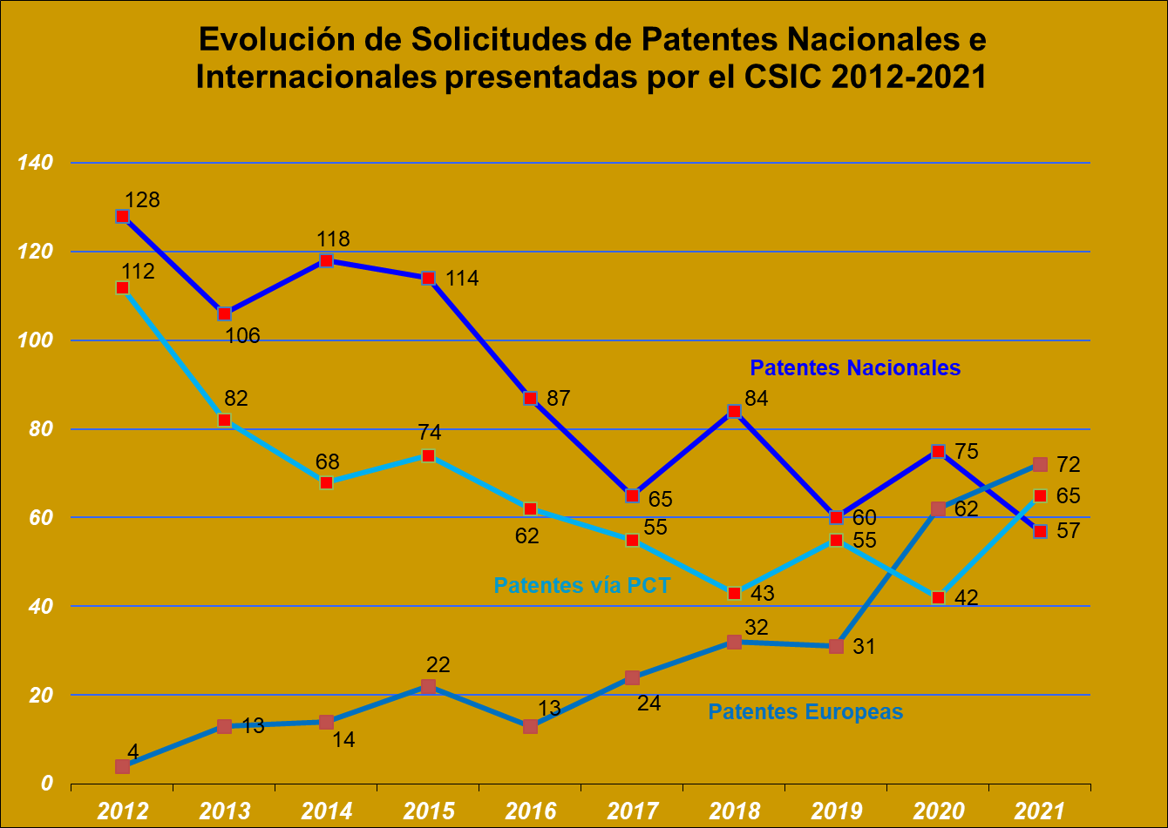
 |  |  |  |  |  |  |  |  |  |  | Unidad de Apoyo Dirección General
 |  |  |  |  |  |  |  |  |  |  | Servicio de Estadísticas y Estudios

SOLICITUDES DE PATENTES NACIONALES, PATENTES VÍA PCT Y PATENTES EUROPEAS PRESENTADAS O PARTICIPADAS POR EL CSIC 2012-2021

Notas:
- Esta estadística tiene en cuenta todos los solicitantes de cada solicitud
- Los datos de patentes europeas y de patentes vía PCT se refieren a las solicitudes presentadas en la OEPM

FUENTE: Bases de Datos de la OEPM
Modalid P.I. / Años | 2012 | 2013 | 2014 | 2015 | 2016 | 2017 | 2018 | 2019 | 2020 | 2021 | Tasa de variación 2021-2020
Patentes Nacionales | 128 | 106 | 118 | 114 | 87 | 65 | 84 | 60 | 75 | 57 | -24%
Patentes vía PCT | 112 | 82 | 68 | 74 | 62 | 55 | 43 | 55 | 42 | 65 | 55%
Patentes Europeas | 4 | 13 | 14 | 22 | 13 | 24 | 32 | 31 | 62 | 72 | 16%

